Hoja1
 | Tester: Luis Eduardo Márquez Brazón

 | REPORTE DE BUGS: http://me.gob.ve/
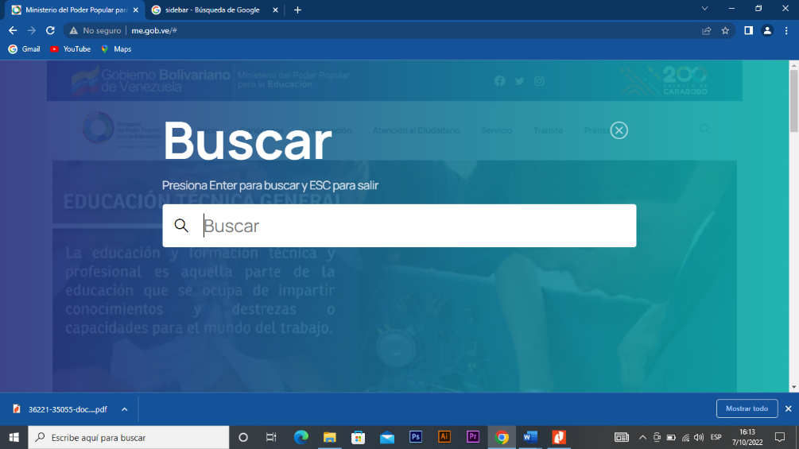
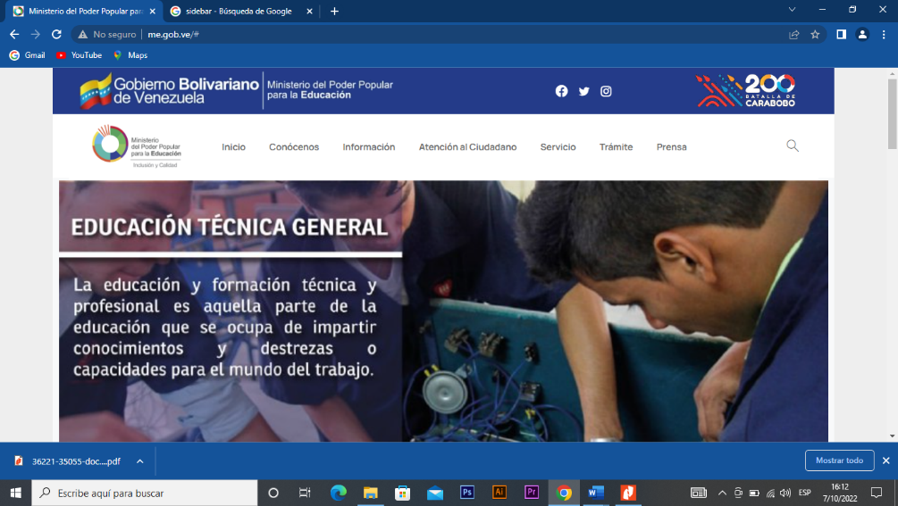
1 | TITULO | BUSQUEDA EN FORMULARIO VACÍO
 | DESCRIPCIÓN | CUANDO SELECCIONAMOS LA OPCION DE BUSQUEDA EN LA BARRA DE NAVEGACIÓN ESTE PERMITE LA BÚSQUEDA CON EL FORMULARIO VACIO O EN SU CASO CON CARACTERES ESPECIALES
 | CONDICIONES DE LA PRUEBA | REALIZADA EN SISTEMA OPERATIVO WINDOWS 10 PRO, CON NAVEGADOR: GOOGLE CHROME V.104.0.51
 | CRITICIDAD | ALTA
 | TIPO DE DEFECTO | FUNCIONAL
 | RESULTADOS OBTENIDOS | REGISTRO EXITOSO DE DATOS AUN CUANDO LOS CAMPOS DEL FORMULARIO ESTABAN VACIOS
 | RESULTADOS ESPERADOS | MENSAJE DE ALERTA INDICANDO QUE NO SE PUEDE REALIZAR LA BÚSQUEDA SIN DATOS EN EL FORMULARIO
 | PASOS | 1. ABRIR EL LINKhttp://me.gob.ve/
 |  | 2. Ir a la opcion de busqueda en la barra de navegación
 |  | 3. Dejar el formulario vacío y presionar ENTER

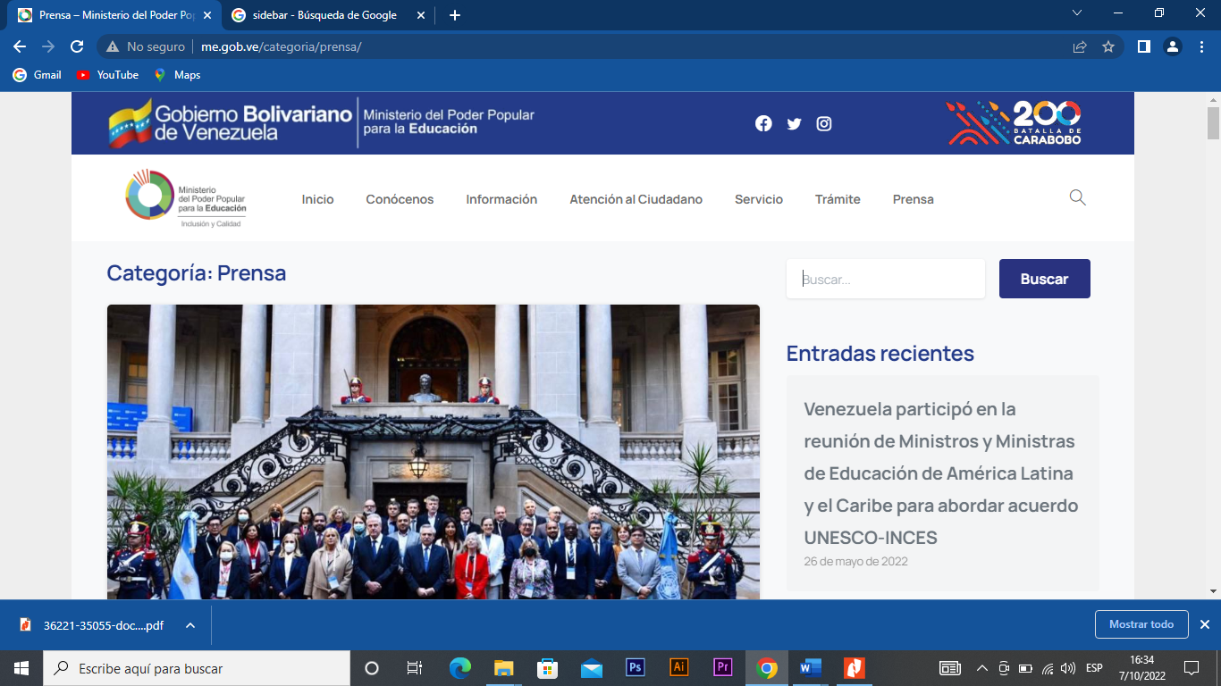
2 | TITULO | BUSQUEDA EN FORMULARIO VACÍO
 | DESCRIPCIÓN | CUANDO SELECCIONAMOS LA OPCION DE BUSQUEDA EN LA BARRA DE NAVEGACIÓN ESTE PERMITE LA BÚSQUEDA CON EL FORMULARIO VACIO O EN SU CASO CON CARACTERES ESPECIALES
 | CONDICIONES DE LA PRUEBA | REALIZADA EN SISTEMA OPERATIVO WINDOWS 10 PRO, CON NAVEGADOR: GOOGLE CHROME V.104.0.51
 | CRITICIDAD | ALTA
 | TIPO DE DEFECTO | FUNCIONAL
 | RESULTADOS OBTENIDOS | BÚSQUEDA EXITOSA DE DATOS AUN CUANDO LOS CAMPOS DEL FORMULARIO ESTABAN VACIOS
 | RESULTADOS ESPERADOS | MENSAJE DE ALERTA INDICANDO QUE NO SE PUEDE REALIZAR LA BÚSQUEDA SIN DATOS EN EL FORMULARIO
 | PASOS | 1. ABRIR EL LINK http://me.gob.ve/ 2. Ir a la opcion de PRENSA en la barra de navegación 3. Dejar el formulario vacío ubicado en el sidebar y presionar ENTER

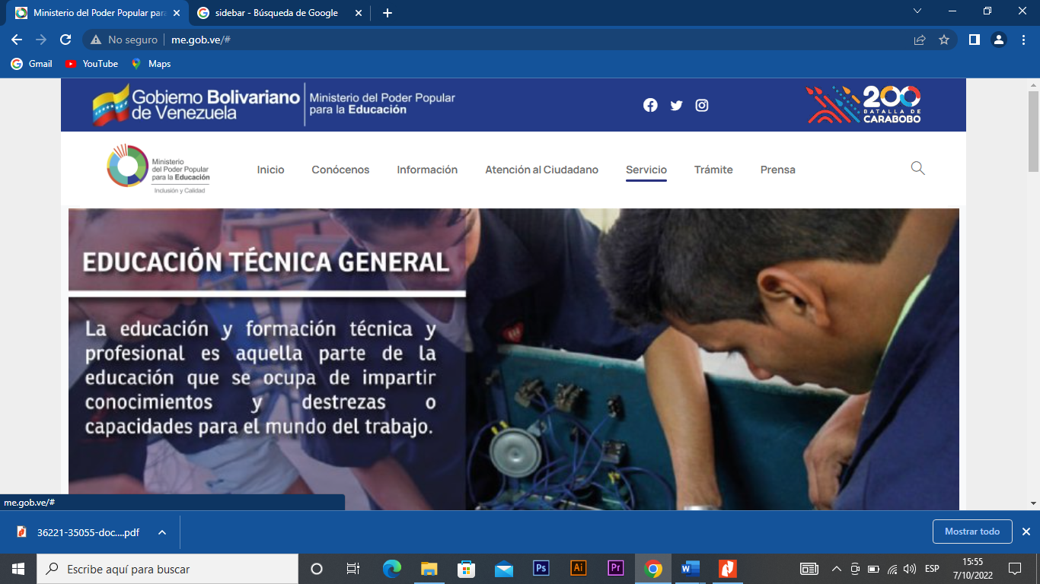
3 | TITULO | OPCIONES DE LA BARRA DE NAVEGACIÓN NO TIENEN LINKS ACTIVOS
 | DESCRIPCIÓN | CUANDO SELECCIONAMOS ALGUNAS DE LAS OPCIONES EN LA BARRA DE NAVEGACIÓN PODEMOS NOTAR QUE ALGUNAS NO TIENEN LINKS ACTIVOS O HABILITADOS QUE LLEVEN A ESA OPCIÓN
 | CONDICIONES DE LA PRUEBA | REALIZADA EN SISTEMA OPERATIVO WINDOWS 10 PRO, CON NAVEGADOR: GOOGLE CHROME V.104.0.51
 | CRITICIDAD | ALTA
 | TIPO DE DEFECTO | FUNCIONAL
 | RESULTADOS OBTENIDOS | AL DAR CLICK A ALGUNAS DE LAS OPCIONES DE LA BARRA DE NAVEGACIÓN ESTA NO NOS DIRIGE A NINGUNA OTRA PAGINAS. ENTRE ELLAS LAS OPCIONES DE "Contáctanos", "Información", "Servicio", entre otros
 | RESULTADOS ESPERADOS | EL RESULTADO ESPERADO ERA QUE AL SELECCIONAR ALGUNAS DE LAS OPCIONES DE LA BARRA DE NAVEGACIÓN ESTAS NOS DIRIGIERA HACIA OTRA PÁGINA CON ALGUN CONTENIDO
 | PASOS | 1. ABRIR EL LINKhttp://me.gob.ve/ , 2… Seleccionar alguna opcion de la barra de navegación

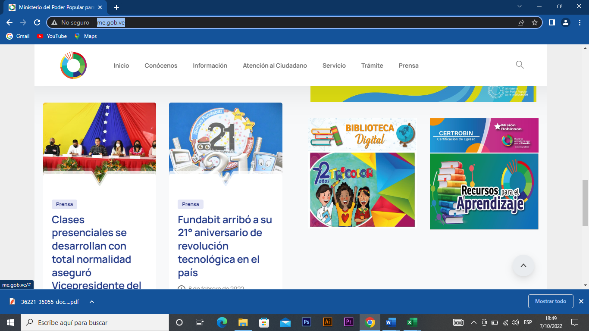
4 | TITULO | OPCION DE RECURSOS DE APRENDIZAJE UBICADA EN LA PAGINA PRINCIPAL NO TIENE ALGUN LINK HABILITADO
 | DESCRIPCIÓN | CUANDO SELECCIONAMOS LA OPCION DE "RECURSOS DE APRENDIZAJE" ESTA NO TIENE NINGÚN LINK ACTIVO
 | CONDICIONES DE LA PRUEBA | REALIZADA EN SISTEMA OPERATIVO WINDOWS 10 PRO, CON NAVEGADOR: GOOGLE CHROME V.104.0.51
 | CRITICIDAD | ALTA
 | TIPO DE DEFECTO | FUNCIONAL
 | RESULTADOS OBTENIDOS | AL SELECCIONAR LA OPCIÓN ESTA NO MUESTRA NINGUNA OPCIÓN VÁLIDA PARA MOSTRAR
 | RESULTADOS ESPERADOS | SE ESPERABA QUE AL SELECCIONAR ESTA OPCION SE PUEDIERA CARGAR ALGUN CONTENIDO RELACIONADO
 | PASOS | 1. ABRIR EL LINKhttp://me.gob.ve/ , 2… Seleccionar la opción de "Recursos de aprendizaje"

